화면 흐름
앱 기본 설계서 |  |  |  | 담당자 | 반짝임 |  | 확인일

 |  |  |  |  | DNX | 다케야마 | 확인일 | 2021-04-28

화면 코드 | M0410M00 | 흐름 이름 | 환경 설정/고객 정보/조회 변경

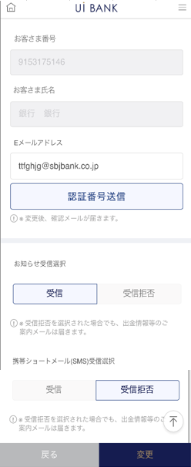 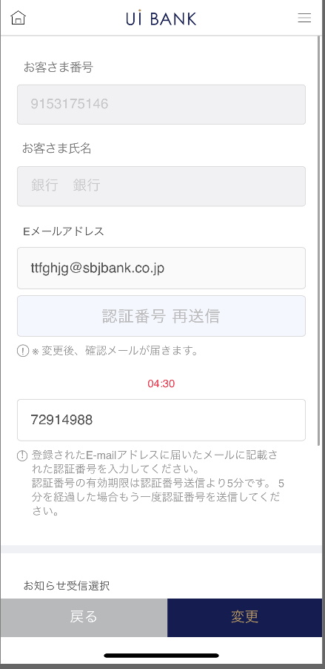 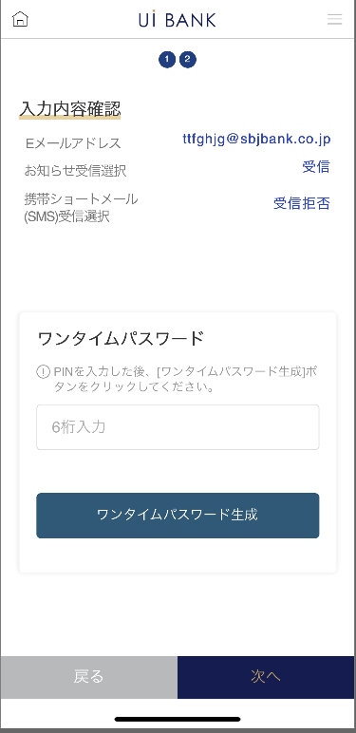 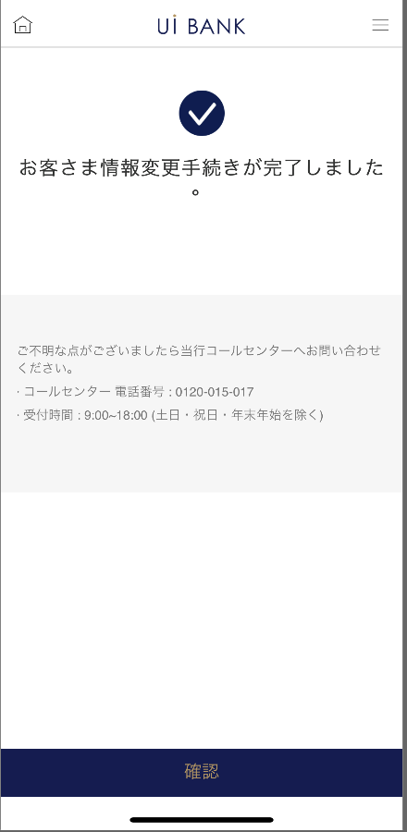 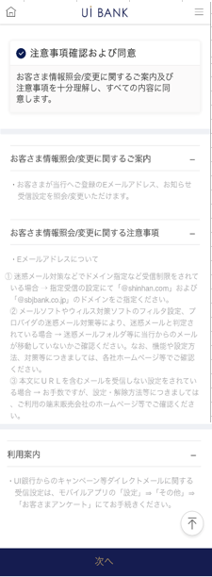
STEP1
STEP2
STEP3
STEP4
STEP5

☆

보충 설명:
☆：UI 은행님의 로고 삽입에 영향을 주어 표제의 타이틀에 로고가 삽입되고 있습니다. 최신판의 것으로는 디자인의 관계상 「조회/변경」이라고 타이틀 표기하고 있습니다. 희망의 문언등 있으면 상담해 주시면 감사하겠습니다.

M0410S00 화면 레이아웃
앱 기본 설계서 |  |  |  |  |  |  |  |  | 담당자 | 반짝임 |  |  | 확인일

 |  |  |  |  |  |  |  |  |  | DNX | 요네야마 |  | 확인일 | 2021-04-28

요건 충족표 No. | 43 | 카테고리 | App PKG | 레벨 1 | 레벨 2 | 레벨 3 |  | 레벨 4 | 레벨 5
 |  |  |  | 모바일 앱 | 기본 기능 | MENU

요건 충족표 No. | 6 | 카테고리 | AITHERPKG | 레벨 1 | 레벨 2 | 레벨 3 |  | 레벨 4 | 레벨 5
 |  |  |  | 예금 | 공통 | 주소 변경

화면 코드 | M0410S00 | 화면명 | 환경 설정/고객 정보/조회 변경

화면 레이아웃: |  |  |  |  |  |  | 화면 설명:

 |  |  |  |  |  |  | - 다음 항목에 대해 현재 등록 정보를 Aither에서 호출 표시. 변경을 하고 싶은 경우, 입력 or 선택을 실시한다. · 이메일 주소 · 전화 번호 · 알림 수신 있음 / 없음 · SMS 수신 있음 / 없음 · 대출 상환 SMS 수신 있음 / 없음
1
2
3
4
5

 |  |  |  |  |  |  | 항목 설명

 |  |  |  |  |  |  | 항번 | 조작 | 선택/입력 내용 |  |  | 비고 |  | AiTHER와의 협력 (참조 소스 데이터)

 |  |  |  |  |  |  | 1 | 클릭 | - |  |  | - |  | -
 |  |  |  |  |  |  | 2 | － | 항상 표시 |  |  | - |  | -
 |  |  |  |  |  |  | 3 | － | 항상 표시 |  |  | - |  | -
 |  |  |  |  |  |  | 4 | － | 항상 표시 |  |  | - |  | -
 |  |  |  |  |  |  | 5 | 클릭 | - |  |  | M0410S01로 전환 |  | -
 |  |  |  |  |  |  | 6
 |  |  |  |  |  |  | 7
 |  |  |  |  |  |  | 8
 |  |  |  |  |  |  | 9
 |  |  |  |  |  |  | 10
 |  |  |  |  |  |  | 11
 |  |  |  |  |  |  | 12
 |  |  |  |  |  |  | 13
 |  |  |  |  |  |  | 14
 |  |  |  |  |  |  | 15
 |  |  |  |  |  |  | 키라보시 님 코멘트 & 디자인 변경 코멘트 (요구 사항 정의 참조) |  |  |  |  |  |  | 대응 확인
 |  |  |  |  |  |  | No. | 내용
 |  |  |  |  |  |  | 1 | 은행 이름, 이메일 도메인을 결정한 후 변경 |  |  |  |  |  | 항목 3 대응 예정
 |  |  |  |  |  |  | 2
 |  |  |  |  |  |  | 3
 |  |  |  |  |  |  | 4
 |  |  |  |  |  |  | 5
 |  |  |  |  |  |  | 6
 |  |  |  |  |  |  | 7
 |  |  |  |  |  |  | 8
 |  |  |  |  |  |  | 9
 |  |  |  |  |  |  | 10

M0410S01 화면 레이아웃
앱 기본 설계서 |  |  |  |  |  |  |  |  | 담당자 | 반짝임 |  |  | 확인일

 |  |  |  |  |  |  |  |  |  | DNX | 요네야마 |  | 확인일 | 2021-04-28

요건 충족표 No. | 43 | 카테고리 | App PKG | 레벨 1 | 레벨 2 | 레벨 3 |  | 레벨 4 | 레벨 5
 |  |  |  | 모바일 앱 | 기본 기능 | MENU

요건 충족표 No. | 6 | 카테고리 | AITHERPKG | 레벨 1 | 레벨 2 | 레벨 3 |  | 레벨 4 | 레벨 5
 |  |  |  | 예금 | 공통 | 주소 변경

화면 코드 | M0410S01 | 화면명 | 환경 설정/고객 정보/조회 변경

화면 레이아웃: |  |  |  |  |  |  | 화면 설명:

1
2
3
4
5
6
7
8
9
 |  |  |  |  |  |  | - 다음 항목에 대해 현재 등록 정보를 Aither에서 호출 표시. 변경을 하고 싶은 경우, 입력 or 선택을 실시한다. · ANY 모기지의 상환 일정 송부 유/무 - 모바일 원타임 패스워드에 의한 거래 인증 후 변경 완료.

 |  |  |  |  |  |  | 항목 설명

 |  |  |  |  |  |  | 항번 | 조작 | 선택/입력 내용 |  |  | 비고 |  | AiTHER와의 협력 (참조 소스 데이터)

 |  |  |  |  |  |  | 1 | － | 항상 표시 |  |  | - |  | -
 |  |  |  |  |  |  | 2 | － | 항상 표시 |  |  | - |  | -
 |  |  |  |  |  |  | 3 | 입력 | 이메일 주소 입력 |  |  | - |  | -
 |  |  |  |  |  |  | 4 | 클릭 | - |  |  | 인증번호 보내기 |  | -
 |  |  |  |  |  |  | 5 | 입력 | - |  |  | - |  | -
 |  |  |  |  |  |  | 6 | 클릭 | 수신/수신 거부 |  |  | - |  | -
 |  |  |  |  |  |  | 7 | 클릭 | 수신/수신 거부 |  |  | - |  | -
 |  |  |  |  |  |  | 8 | 클릭 | - |  |  | M0410S00으로 전환 |  | -
 |  |  |  |  |  |  | 9 | 클릭 | - |  |  | M0410S02로 전환 |  | -
 |  |  |  |  |  |  | 10
 |  |  |  |  |  |  | 11
 |  |  |  |  |  |  | 12
 |  |  |  |  |  |  | 13
 |  |  |  |  |  |  | 14
 |  |  |  |  |  |  | 15
 |  |  |  |  |  |  | 키라보시 님 코멘트 & 디자인 변경 코멘트 (요구 사항 정의 참조) |  |  |  |  |  |  | 대응 확인
 |  |  |  |  |  |  | No. | 내용
 |  |  |  |  |  |  | 1 | 은행 이름을 결정한 후 변경 |  |  |  |  |  | 본 화면 대응 완료
 |  |  |  |  |  |  | 2 | 대출 상품에 대한 항목을 삭제합니다. |  |  |  |  |  | 본 화면 대응 완료
 |  |  |  |  |  |  | 3
 |  |  |  |  |  |  | 4
 |  |  |  |  |  |  | 5
 |  |  |  |  |  |  | 6
 |  |  |  |  |  |  | 7
 |  |  |  |  |  |  | 8
 |  |  |  |  |  |  | 9
 |  |  |  |  |  |  | 10

M0410S02 화면 레이아웃
앱 기본 설계서 |  |  |  |  |  |  |  |  | 담당자 | 반짝임 |  |  | 확인일

 |  |  |  |  |  |  |  |  |  | DNX | 요네야마 |  | 확인일 | 2021-04-28

요건 충족표 No. | 43 | 카테고리 | App PKG | 레벨 1 | 레벨 2 | 레벨 3 |  | 레벨 4 | 레벨 5
 |  |  |  | 모바일 앱 | 기본 기능 | MENU

요건 충족표 No. | 6 | 카테고리 | AITHERPKG | 레벨 1 | 레벨 2 | 레벨 3 |  | 레벨 4 | 레벨 5
 |  |  |  | 예금 | 공통 | 주소 변경

화면 코드 | M0410S02 | 화면명 | 환경 설정/고객 정보/조회 변경

화면 레이아웃: |  |  |  |  |  |  | 화면 설명:

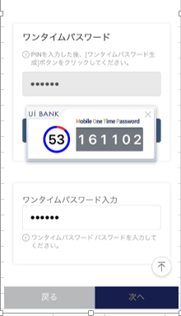 |  |  |  |  |  |  | - 다음 항목에 대해 현재 등록 정보를 Aither에서 호출 표시. 변경을 하고 싶은 경우, 입력 or 선택을 실시한다. · ANY 모기지의 상환 일정 송부 유/무 - 모바일 원타임 패스워드에 의한 거래 인증 후 변경 완료.

1
2
5
6
3
4
7
8

 |  |  |  |  |  |  | 항목 설명

 |  |  |  |  |  |  | 항번 | 조작 | 선택/입력 내용 |  |  | 비고 |  | AiTHER와의 협력 (참조 소스 데이터)

 |  |  |  |  |  |  | 1 | － | 항상 표시 |  |  | - |  | -
 |  |  |  |  |  |  | 2 | － | 항상 표시 |  |  | - |  | -
 |  |  |  |  |  |  | 3 | 입력 | PIN 번호 입력 |  |  | - |  | -
 |  |  |  |  |  |  | 4 | 클릭 | - |  |  | - |  | -
 |  |  |  |  |  |  | 5 | 표시 | - |  |  | - |  | -
 |  |  |  |  |  |  | 6 | 입력 | 항목 번호 5 입력 |  |  | - |  | -
 |  |  |  |  |  |  | 7 | 클릭 | - |  |  | M0410S01로 전환 |  | -
 |  |  |  |  |  |  | 8 | 클릭 | - |  |  | M0410S03으로 전환 |  | -
 |  |  |  |  |  |  | 9
 |  |  |  |  |  |  | 10
 |  |  |  |  |  |  | 11
 |  |  |  |  |  |  | 12
 |  |  |  |  |  |  | 13
 |  |  |  |  |  |  | 14
 |  |  |  |  |  |  | 15
 |  |  |  |  |  |  | 키라보시 님 코멘트 & 디자인 변경 코멘트 (요구 사항 정의 참조) |  |  |  |  |  |  | 대응 확인
 |  |  |  |  |  |  | No. | 내용
 |  |  |  |  |  |  | 1 | 「모바일 OTP」 「OTP 패스워드」 「Mobile One Time Password」등의 표기를 모두 「원타임 패스워드」에 통일하고 싶다. |  |  |  |  |  | 항목2・4 대응제
 |  |  |  |  |  |  | 2 | 로고를 결정 후 변경 |  |  |  |  |  | 항번 5 대응 예정
 |  |  |  |  |  |  | 3
 |  |  |  |  |  |  | 4
 |  |  |  |  |  |  | 5
 |  |  |  |  |  |  | 6
 |  |  |  |  |  |  | 7
 |  |  |  |  |  |  | 8
 |  |  |  |  |  |  | 9
 |  |  |  |  |  |  | 10

M0410S03 화면 레이아웃
앱 기본 설계서 |  |  |  |  |  |  |  |  | 담당자 | 반짝임 |  |  | 확인일

 |  |  |  |  |  |  |  |  |  | DNX | 요네야마 |  | 확인일 | 2021-04-28

요건 충족표 No. | 43 | 카테고리 | App PKG | 레벨 1 | 레벨 2 | 레벨 3 |  | 레벨 4 | 레벨 5
 |  |  |  | 모바일 앱 | 기본 기능 | MENU

요건 충족표 No. | 6 | 카테고리 | AITHERPKG | 레벨 1 | 레벨 2 | 레벨 3 |  | 레벨 4 | 레벨 5
 |  |  |  | 예금 | 공통 | 주소 변경

화면 코드 | M0410S03 | 화면명 | 환경 설정/고객 정보/조회 변경

화면 레이아웃: |  |  |  |  |  |  | 화면 설명:

 |  |  |  |  |  |  | - 다음 항목에 대해 현재 등록 정보를 Aither에서 호출 표시. 변경을 하고 싶은 경우, 입력 or 선택을 실시한다. · ANY 모기지의 상환 일정 송부 유/무 - 모바일 원타임 패스워드에 의한 거래 인증 후 변경 완료.
1
2
3

 |  |  |  |  |  |  | 항목 설명

 |  |  |  |  |  |  | 항번 | 조작 | 선택/입력 내용 |  |  | 비고 |  | AiTHER와의 협력 (참조 소스 데이터)

 |  |  |  |  |  |  | 1 | － | 항상 표시 |  |  | - |  | -
 |  |  |  |  |  |  | 2 | － | 항상 표시 |  |  | - |  | -
 |  |  |  |  |  |  | 3 | 클릭 | - |  |  | A0100S32로 전환 |  | -
 |  |  |  |  |  |  | 4
 |  |  |  |  |  |  | 5
 |  |  |  |  |  |  | 6
 |  |  |  |  |  |  | 7
 |  |  |  |  |  |  | 8
 |  |  |  |  |  |  | 9
 |  |  |  |  |  |  | 10
 |  |  |  |  |  |  | 11
 |  |  |  |  |  |  | 12
 |  |  |  |  |  |  | 13
 |  |  |  |  |  |  | 14
 |  |  |  |  |  |  | 15
 |  |  |  |  |  |  | 키라보시 님 코멘트 & 디자인 변경 코멘트 (요구 사항 정의 참조) |  |  |  |  |  |  | 대응 확인
 |  |  |  |  |  |  | No. | 내용
 |  |  |  |  |  |  | 1 | -
 |  |  |  |  |  |  | 2
 |  |  |  |  |  |  | 3
 |  |  |  |  |  |  | 4
 |  |  |  |  |  |  | 5
 |  |  |  |  |  |  | 6
 |  |  |  |  |  |  | 7
 |  |  |  |  |  |  | 8
 |  |  |  |  |  |  | 9
 |  |  |  |  |  |  | 10

